引継面談 会場見学 実施日登録（実施日時登録）
プロジェクト名 |  |  | システム名 |  |  | 画面レイアウト設計書 |  |  |  |  |  |  | 作成者 | 作成日 |  | 更新者 | 更新日
LMS学習管理システム |  |  | 0 |  |  | 引継面談 会場見学 実施日登録（実施日時登録） |  |  |  |  |  |  | 金城 | 2017-02-01 |  | 小笠原 | 2018-02-02

 | 画面イメージ
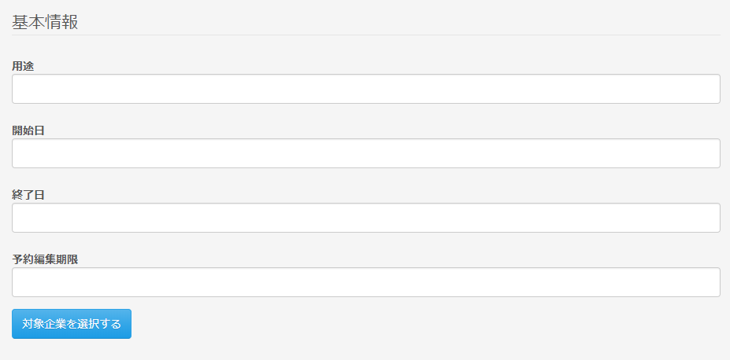

 | ◆『対象企業を選択する』押下時

 | 入力仕様
 | No | 項目名 | 物理名 |  | コントロール |  | 必須 |  | 桁数 | 最小値 | 最大値 | 属性 |  |  | 備考
 | 1 | 用途 | purpose |  | テキストボックス |  | ○ |  | 100 | - | - | 全角文字
 | 2 | 面談開始日 | meetingOpenDate |  | テキストボックス |  | ○ |  | - | - | - | 日付 |  |  | yyyy-MM-dd
 | 3 | 面談終了日 | meetingCloseDate |  | テキストボックス |  | ○ |  | - | - | - | 日付 |  |  | yyyy-MM-dd
 | 4 | 予約編集期限 | editLimit |  | テキストボックス |  | ○ |  | - | - | - | 日付 |  |  | yyyy-MM-dd
 | 5 | 対象企業を選択する | - |  | 送信ボタン |  | - |  | - | - | - | /schedule/meeting/regist/company

 | その他 入力仕様
 | No | 項目名 | エラー条件 |  |  |  |  | 挙動 |  |  |  |  | エラー文
 | 1 | 面談開始日 面談終了日 | 面談開始日に面談終了日より前の日付が入力された場合 |  |  |  |  | エラーメッセージを表示する

 | 2 | 予約編集期限 面談終了日 | 予約編集期限に面談終了日より後の日付が入力された場合 |  |  |  |  | エラーメッセージを表示する

 | セッション情報 追加
 | No | セッションDTO名 |  | 項目名 |  |  |  | 編集内容
 | 1 | meetingScheduleSessionDto |  | meetingOpenDate |  |  |  | 画面入力
 | 2 | meetingScheduleSessionDto |  | meetingCloseDate |  |  |  | 画面入力
 | 3 | meetingScheduleSessionDto |  | editLimit |  |  |  | 画面入力
 | 4 | meetingScheduleSessionDto |  | purpose |  |  |  | 画面入力

